TDSheet
ХОЗКОМПЛЕКТ 660048, Красноярский край, г. Красноярск, Караульная 5Г т/ф (391)2-55-11-58 многоканальный) E-mail:hozkom@mail.ru
 | Менеджер Котов Константин доб. 144 hozkom0@mail.ru |  |  | НОВИНКИ
 | Менеджер Потехина Елена доб. 122 hoz102@inbox.ru
 | Менеджер Соловьева Ольга доб. 110 soloveva-os@hozkom.ru
 | Менеджер Старкова Ольга доб. 104 starkova-od@hozkom.ru
 | Менеджер Котов Роман доб. 107 kotov-rn@hozkom.ru

Прайс- лист от 12.05.2026 0:00:00
 |  |  | Скидка |  | Итого сумма | 0

Фотография | Код | Наименование товаров | Цена | Цена со скидкой | Заказ кол-во | Заказ сумма | Остаток

 |  | Товары для дома
 |  | Клеёнка столовая, скатерти
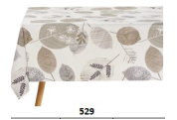 | 122733 | Скатерть Dekorelle Adele 110*140см, 529 /10/ (шт.) | 253.83 | 253.83 |  | 0
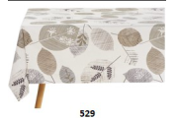 | 122734 | Скатерть Dekorelle Adele 160*140см, 529 /10/ (шт.) | 344.39 | 344.39 |  | 0
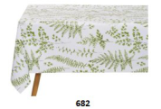 | 122735 | Скатерть Dekorelle Adele 110*140см, 682 /10/ (шт.) | 253.83 | 253.83 |  | 0
 | 122736 | Скатерть Dekorelle Adele 160*140см, 682 /10/ (шт.) | 344.38 | 344.38 |  | 0
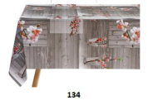 | 122737 | Скатерть Dekorelle Glance 110*140см, 134/10/ (шт.) | 253.83 | 253.83 |  | 0
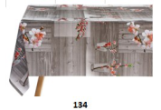 | 122738 | Скатерть Dekorelle Glance 160*140см, 134/10/ (шт.) | 344.39 | 344.39 |  | 0
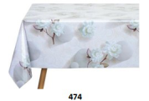 | 122739 | Скатерть Dekorelle Glance 160*140см, 474/10/ (шт.) | 344.39 | 344.39 |  | 0
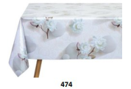 | 122740 | Скатерть Dekorelle Glance 110*140см, 474/10/ (шт.) | 253.83 | 253.83 |  | 0
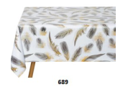 | 122741 | Скатерть Dekorelle Glance 110*140см, 689/10/ (шт.) | 253.83 | 253.83 |  | 0
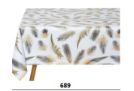 | 122742 | Скатерть Dekorelle Glance 160*140см, 689/10/ (шт.) | 344.39 | 344.39 |  | 0
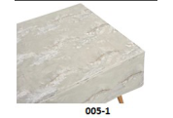 | 122743 | Скатерть Dekorelle Diva 110*140см, 005-1 /10/ (шт.) | 271.68 | 271.68 |  | 0
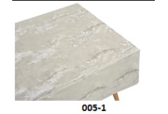 | 122744 | Скатерть Dekorelle Diva 160*140см, 005-1 /10/ (шт.) | 371.16 | 371.16 |  | 0
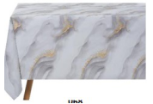 | 122745 | Скатерть Dekorelle Diva 160*140см, 068 /10/ (шт.) | 371.16 | 371.16 |  | 0
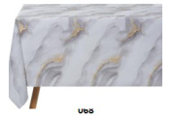 | 122746 | Скатерть Dekorelle Diva 110*140см, 068 /10/ (шт.) | 271.68 | 271.68 |  | 0
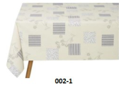 | 122747 | Скатерть Dekorelle Элеганта 110*140см, 002-1/10/ (шт.) | 262.75 | 262.75 |  | 0
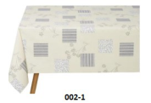 | 122748 | Скатерть Dekorelle Элеганта 160*140см, 002-1/10/ (шт.) | 360.96 | 360.96 |  | 0
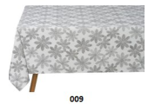 | 122749 | Скатерть Dekorelle Элеганта 160*140см, 009/10/ (шт.) | 360.96 | 360.96 |  | 0
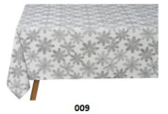 | 122750 | Скатерть Dekorelle Элеганта 110*140см, 009/10/ (шт.) | 262.75 | 262.75 |  | 0
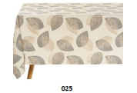 | 122751 | Скатерть Dekorelle Элеганта 110*140см, 025/10/ (шт.) | 262.75 | 262.75 |  | 0
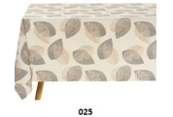 | 122752 | Скатерть Dekorelle Элеганта 160*140см, 025/10/ (шт.) | 360.96 | 360.96 |  | 0
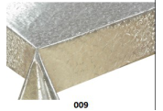 | 122753 | Скатерть Dekorelle Кармен 110*140см, 009/10/ (шт.) | 260.20 | 260.20 |  | 0
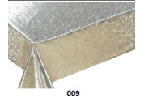 | 122754 | Скатерть Dekorelle Кармен 160*140см, 009/10/ (шт.) | 355.86 | 355.86 |  | 0
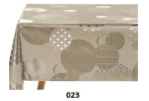 | 122755 | Скатерть Dekorelle Кармен 160*140см, 023/10/ (шт.) | 355.86 | 355.86 |  | 0
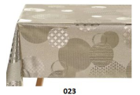 | 122756 | Скатерть Dekorelle Кармен 110*140см, 023/10/ (шт.) | 260.20 | 260.20 |  | 0
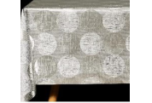 | 122757 | Скатерть Dekorelle Кармен 110*140см, 045/10/ (шт.) | 260.20 | 260.20 |  | 0
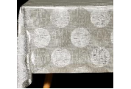 | 122758 | Скатерть Dekorelle Кармен 160*140см, 045/10/ (шт.) | 355.86 | 355.86 |  | 0
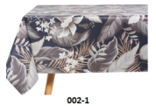 | 122759 | Скатерть Dekorelle Пальмира 110*140см, 002-1/10/ (шт.) | 285.71 | 285.71 |  | 0
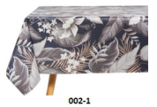 | 122760 | Скатерть Dekorelle Пальмира 160*140см, 002-1/10/ (шт.) | 390.30 | 390.30 |  | 0
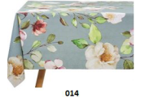 | 122761 | Скатерть Dekorelle Пальмира 160*140см, 014/10/ (шт.) | 390.30 | 390.30 |  | 0
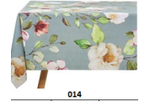 | 122762 | Скатерть Dekorelle Пальмира 110*140см, 014/10/ (шт.) | 285.71 | 285.71 |  | 0
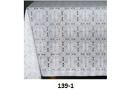 | 122763 | Скатерть Dekorelle Лейс 110*140см, 139-1/10/ (шт.) | 309.94 | 309.94 |  | 0
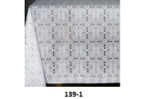 | 122764 | Скатерть Dekorelle Лейс 160*140см, 139-1/10/ (шт.) | 431.11 | 431.11 |  | 0
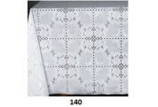 | 122765 | Скатерть Dekorelle Лейс 160*140см, 140/10/ (шт.) | 431.11 | 431.11 |  | 0
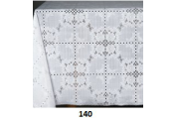 | 122766 | Скатерть Dekorelle Лейс 110*140см, 140/10/ (шт.) | 309.94 | 309.94 |  | 0
 | 122840 | Скатерть Dekorelle Пальмира 160*140см, 034/10/ (шт.) | 459.15 | 459.15 |  | 0
 |  | Текстиль для дома
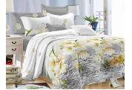 | 8235 | КПБ 2-ный "FELICITA" пр 180*215см, под 175*215см, нав 2шт 70*70, Летисия (1172) /5/ (шт.) | 1214.97 | 1214.97 |  | 0
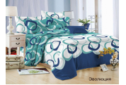 | 54594 | КПБ 2-ный "FELICITA" пр 180*215см, под 175*215см, нав 2шт 70*70, Эволюция (1172) /5/ (шт.) | 1214.97 | 1214.97 |  | 0
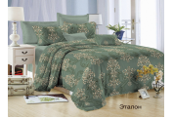 | 59581 | КПБ 2-ный "FELICITA" пр 180*215см, под 175*215см, нав 2шт 70*70, Эталон (1172) /5/ (шт.) | 1214.97 | 1214.97 |  | 0
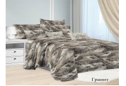 | 116874 | КПБ 2-ный Макси "FELICITA" пр 220*215см, под 175*215см, нав 2шт 70*70, Гранит (1175) /5/ (шт.) | 1261.95 | 1261.95 |  | 0
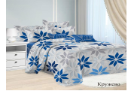 | 116875 | КПБ 2-ный Макси "FELICITA" пр 220*215см, под 175*215см, нав 2шт 70*70, Кружево (1175) /5/ (шт.) | 1261.95 | 1261.95 |  | 0
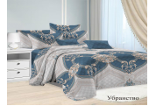 | 116877 | КПБ 2-ный Макси "FELICITA" пр 220*215см, под 175*215см, нав 2шт 70*70, Убранство (1175) /5/ (шт.) | 1261.95 | 1261.95 |  | 0
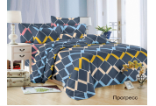 | 119904 | КПБ 2-ный "FELICITA" пр 180*215см, под 175*215см, нав 2шт 70*70, Прогресс (1172) /5/ (шт.) | 1214.97 | 1214.97 |  | 0
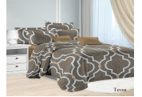 | 119905 | КПБ 2-ный "FELICITA" пр 180*215см, под 175*215см, нав 2шт 70*70, Теон (1172) /5/ (шт.) | 1214.97 | 1214.97 |  | 0
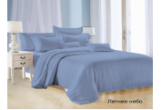 | 119985 | КПБ 2-ный "FELICITA" пр 180*215см, под 175*215см, нав 2шт 70*70, Летнее небо (1172) /5/ (шт.) | 1214.97 | 1214.97 |  | 0
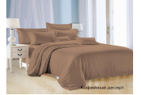 | 119989 | КПБ 2-ный "FELICITA" пр 180*215см, под 175*215см, нав 2шт 70*70, Кофейный десерт (1172) /5/ (шт.) | 1214.97 | 1214.97 |  | 0
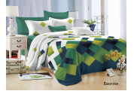 | 122536 | КПБ 2-ный "FELICITA" пр 180*215см, под 175*215см, нав 2шт 70*70, Билли (1172) /5/ (шт.) | 1214.97 | 1214.97 |  | 0
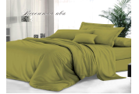 | 122537 | КПБ 2-ный "FELICITA" пр 180*215см, под 175*215см, нав 2шт 70*70, Весенняя ива (1172) /5/ (шт.) | 1214.97 | 1214.97 |  | 0
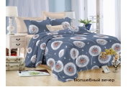 | 122538 | КПБ 2-ный "FELICITA" пр 180*215см, под 175*215см, нав 2шт 70*70, Волшебный вечер (1172) /5/ (шт.) | 1214.97 | 1214.97 |  | 0
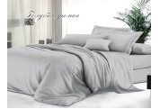 | 122539 | КПБ 2-ный "FELICITA" пр 180*215см, под 175*215см, нав 2шт 70*70, Голубая дымка (1172) /5/ (шт.) | 1214.97 | 1214.97 |  | 0
 | 122540 | КПБ 2-ный "FELICITA" пр 180*215см, под 175*215см, нав 2шт 70*70, Гранит (1172) /5/ (шт.) | 1214.97 | 1214.97 |  | 0
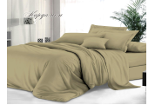 | 122541 | КПБ 2-ный "FELICITA" пр 180*215см, под 175*215см, нав 2шт 70*70, Кардамон (1172) /5/ (шт.) | 1214.97 | 1214.97 |  | 0
 | 122542 | КПБ 2-ный "FELICITA" пр 180*215см, под 175*215см, нав 2шт 70*70, Кружево (1172) /5/ (шт.) | 1214.97 | 1214.97 |  | 0
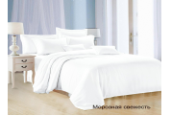 | 122543 | КПБ 2-ный "FELICITA" пр 180*215см, под 175*215см, нав 2шт 70*70, Морозная свежесть (1172) /5/ (шт.) | 1214.97 | 1214.97 |  | 0
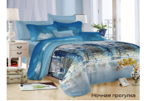 | 122544 | КПБ 2-ный "FELICITA" пр 180*215см, под 175*215см, нав 2шт 70*70, Ночная прогулка (1172) /5/ (шт.) | 1214.97 | 1214.97 |  | 0
 | 122545 | КПБ 2-ный "FELICITA" пр 180*215см, под 175*215см, нав 2шт 70*70, Поздний вечер (1172) /5/ (шт.) | 1214.97 | 1214.97 |  | 0
 | 122546 | КПБ 2-ный "FELICITA" пр 180*215см, под 175*215см, нав 2шт 70*70, Сливочный ликер (1172) /5/ (шт.) | 1214.97 | 1214.97 |  | 0
 | 122547 | КПБ 2-ный "FELICITA" пр 180*215см, под 175*215см, нав 2шт 70*70, Убранство (1172) /5/ (шт.) | 1214.97 | 1214.97 |  | 0
 | 122548 | КПБ 2-ный "FELICITA" пр 180*215см, под 175*215см, нав 2шт 70*70, Уникум (1172) /5/ (шт.) | 1214.97 | 1214.97 |  | 0
 | 122549 | КПБ 2-ный "FELICITA" пр 180*215см, под 175*215см, нав 2шт 70*70, Утренний бриз (1172) /5/ (шт.) | 1214.97 | 1214.97 |  | 0
 | 122550 | КПБ 2-ный "FELICITA" пр 180*215см, под 175*215см, нав 2шт 70*70, Утренний кофе (1172) /5/ (шт.) | 1214.97 | 1214.97 |  | 0
 | 122551 | КПБ 2-ный "FELICITA" пр 180*215см, под 175*215см, нав 2шт 70*70, Фисташковый крем (1172) /5/ (шт.) | 1214.97 | 1214.97 |  | 0
 | 122552 | КПБ 2-ный Макси "FELICITA" пр 220*215см, под 175*215см, нав 2шт 70*70, Кофейный десерт (1175) /5/ (шт.) | 1261.95 | 1261.95 |  | 0
 | 122553 | КПБ 2-ный Макси "FELICITA" пр 220*215см, под 175*215см, нав 2шт 70*70, Летнее небо (1175) /5/ (шт.) | 1261.95 | 1261.95 |  | 0
 | 122554 | КПБ 2-ный Макси "FELICITA" пр 220*215см, под 175*215см, нав 2шт 70*70, Морозная свежесть (1175) /5/ (шт.) | 1261.95 | 1261.95 |  | 0
 | 122555 | КПБ 2-ный Макси "FELICITA" пр 220*215см, под 175*215см, нав 2шт 70*70, Сливочный ликер (1175) /5/ (шт.) | 1261.95 | 1261.95 |  | 0
 | 122556 | КПБ 2-ный Макси "FELICITA" пр 220*215см, под 175*215см, нав 2шт 70*70, Фиолетовая дымка (1175) /5/ (шт.) | 1261.95 | 1261.95 |  | 0
 | 122557 | КПБ 2-ный Макси "FELICITA" пр 220*215см, под 175*215см, нав 2шт 70*70, Фиолетовый рай (1175) /5/ (шт.) | 1261.95 | 1261.95 |  | 0
 | 11507 | КПБ 1,5-ный "FELICITA" пр 145*215см, под.143*215см, нав 2шт 70*70см, Летисия(1171) /4/ (шт.) | 1082.06 | 1082.06 |  | 0
 | 21883 | КПБ 1,5-ный "FELICITA" пр 145*215см, под.143*215см, нав 2шт 70*70см, Полонез (1171) /4/ (шт.) | 1082.06 | 1082.06 |  | 0
 | 100049 | КПБ 1,5-ный "FELICITA" пр 145*215см, под.143*215см, нав 2шт 70*70см, Ночная прогулка171) /4/ (шт.) | 1082.06 | 1082.06 |  | 0
 | 100057 | КПБ 1,5-ный "FELICITA" пр 145*215см, под.143*215см, нав 2шт 70*70см, Билли (1171) /4/ (шт.) | 1082.06 | 1082.06 |  | 0
 | 105366 | КПБ 1,5-ный "FELICITA" пр 145*215см, под.143*215см, нав 2шт 70*70см, Котенок (1171) /4/ (шт.) | 1082.06 | 1082.06 |  | 0
 | 119901 | КПБ 1,5-ный "FELICITA" пр 145*215см, под.143*215см, нав 2шт 70*70см, Кружево (1171) /4/ (шт.) | 1082.06 | 1082.06 |  | 0
 | 119979 | КПБ 1,5-ный "FELICITA" пр 145*215см, под.143*215см, нав 2шт 70*70см, Кофеный десерт (1171) /4/ (шт.) | 1082.06 | 1082.06 |  | 0
 | 119983 | КПБ 1,5-ный "FELICITA" пр 145*215см, под.143*215см, нав 2шт 70*70см, Синее озеро (1171) /4/ (шт.) | 1082.06 | 1082.06 |  | 0
 | 119984 | КПБ 1,5-ный "FELICITA" пр 145*215см, под.143*215см, нав 2шт 70*70см, Фиолетовый рай (1171) /4/ (шт.) | 1082.06 | 1082.06 |  | 0
 | 122521 | КПБ 1,5-ный "FELICITA" пр 145*215см, под.143*215см, нав 2шт 70*70см, Весенняя ива(1171) /4/ (шт.) | 1082.06 | 1082.06 |  | 0
 | 122522 | КПБ 1,5-ный "FELICITA" пр 145*215см, под.143*215см, нав 2шт 70*70см, Дневной небосвод (1171) /4/ (шт.) | 1082.06 | 1082.06 |  | 0
 | 122523 | КПБ 1,5-ный "FELICITA" пр 145*215см, под.143*215см, нав 2шт 70*70см, Кардамон (1171) /4/ (шт.) | 1082.06 | 1082.06 |  | 0
 | 122524 | КПБ 1,5-ный "FELICITA" пр 145*215см, под.143*215см, нав 2шт 70*70см, Лазурный свет (1171) /4/ (шт.) | 1082.06 | 1082.06 |  | 0
 | 122525 | КПБ 1,5-ный "FELICITA" пр 145*215см, под.143*215см, нав 2шт 70*70см, Летнее небо (1171) /4/ (шт.) | 1082.06 | 1082.06 |  | 0
 | 122526 | КПБ 1,5-ный "FELICITA" пр 145*215см, под.143*215см, нав 2шт 70*70см, Морозная свежесть 1171) /4/ (шт.) | 1082.06 | 1082.06 |  | 0
 | 122527 | КПБ 1,5-ный "FELICITA" пр 145*215см, под.143*215см, нав 2шт 70*70см, Райские птицы (1171) /4/ (шт.) | 1082.06 | 1082.06 |  | 0
 | 122528 | КПБ 1,5-ный "FELICITA" пр 145*215см, под.143*215см, нав 2шт 70*70см, Сливочный ликер (1171) /4/ (шт.) | 1082.06 | 1082.06 |  | 0
 | 122529 | КПБ 1,5-ный "FELICITA" пр 145*215см, под.143*215см, нав 2шт 70*70см, Теон (1171) /4/ (шт.) | 1082.06 | 1082.06 |  | 0
 | 122530 | КПБ 1,5-ный "FELICITA" пр 145*215см, под.143*215см, нав 2шт 70*70см, Убранство (1171) /4/ (шт.) | 1082.06 | 1082.06 |  | 0
 | 122531 | КПБ 1,5-ный "FELICITA" пр 145*215см, под.143*215см, нав 2шт 70*70см, Уникум (1171) /4/ (шт.) | 1082.06 | 1082.06 |  | 0
 | 122532 | КПБ 1,5-ный "FELICITA" пр 145*215см, под.143*215см, нав 2шт 70*70см, Утренний бриз (1171) /4/ (шт.) | 1082.06 | 1082.06 |  | 0
 | 122533 | КПБ 1,5-ный "FELICITA" пр 145*215см, под.143*215см, нав 2шт 70*70см, Утренний кофе (1171) /4/ (шт.) | 1082.06 | 1082.06 |  | 0
 | 122534 | КПБ 1,5-ный "FELICITA" пр 145*215см, под.143*215см, нав 2шт 70*70см, Фиолетовая дымка (1171) /4/ (шт.) | 1082.06 | 1082.06 |  | 0
 | 122535 | КПБ 1,5-ный "FELICITA" пр 145*215см, под.143*215см, нав 2шт 70*70см, Фисташковый крем (1171) /4/ (шт.) | 1082.06 | 1082.06 |  | 0
 | 122516 | Плед жаккардовый гладкокрашенный, 220х240см, 280гр, 100% полиэстер, вид 112 /1/ (шт.) | 1169.06 | 1169.06 |  | 0
 | 122517 | Плед жаккардовый гладкокрашенный, 220х240см, 280гр, 100% полиэстер, вид 113 /1/ (шт.) | 1169.06 | 1169.06 |  | 0
 | 122518 | Плед жаккардовый гладкокрашенный, 220х240см, 280гр, 100% полиэстер, вид 114 /1/ (шт.) | 1169.06 | 1169.06 |  | 0
 | 122519 | Плед жаккардовый гладкокрашенный, 220х240см, 280гр, 100% полиэстер, вид 116 /1/ (шт.) | 1169.06 | 1169.06 |  | 0
 | 122520 | Плед жаккардовый гладкокрашенный, 220х240см, 280гр, 100% полиэстер, вид 117 /1/ (шт.) | 1169.05 | 1169.05 |  | 0
 | 122482 | Плед жаккардовый, 150х200см, 220 г/кв.м., 100% полиэстер, вид 126 /1/ (шт.) | 644.82 | 644.82 |  | 0
 | 122483 | Плед жаккардовый, 180х200см, 220 г/кв.м., 100% полиэстер, вид 126 /1/ (шт.) | 726.07 | 726.07 |  | 0
 | 122484 | Плед жаккардовый, 200х220см, 220 г/кв.м., 100% полиэстер, вид 126 /1/ (шт.) | 811.26 | 811.26 |  | 0
 | 122485 | Плед жаккардовый, 200х220см, 220 г/кв.м., 100% полиэстер, вид 127 /1/ (шт.) | 811.26 | 811.26 |  | 0
 | 122486 | Плед жаккардовый, 220х240см, 220 г/кв.м., 100% полиэстер, вид 126 /1/ (шт.) | 920.04 | 920.04 |  | 0
 | 122487 | Плед жаккардовый, 220х240см, 220 г/кв.м., 100% полиэстер, вид 127 /1/ (шт.) | 920.04 | 920.04 |  | 0
 | 106113 | Плед флисовый гладкокрашенный с узором, вид 69 150*200см, 820 /6/ (шт.) | 1149.40 | 1149.40 |  | 0
 | 115321 | Плед флисовый гладкокрашенный с узором, вид 93 150*200см, 820 /6/ (шт.) | 1149.40 | 1149.40 |  | 0
 | 115867 | Плед флисовый гладкокрашенный с узором, вид 55 150*200см, 820 /6/ (шт.) | 1149.40 | 1149.40 |  | 0
 | 115868 | Плед флисовый гладкокрашенный с узором, вид 80 150*200см, 820 /6/ (шт.) | 1149.40 | 1149.40 |  | 0
 | 66380 | Плед флисовый гладкокрашенный с узором, 200*220см, 280гр, вид 69 /1/ (шт.) | 1446.91 | 1446.91 |  | 0
 | 66381 | Плед флисовый гладкокрашенный с узором, 220*240см, 280гр, 100% полиэстер, вид 28 /1/ (шт.) | 1674.95 | 1674.95 |  | 0
 | 122514 | Плед флисовый гладкокрашенный с узором, 220*240см, 280гр, 100% полиэстер, вид 69 /1/ (шт.) | 1674.95 | 1674.95 |  | 0
...

